상품제안서
쁘띠 강화유리컵 360/400/500ml | 상품코드: S25355

 |  |  |  |  |  |  | 02-713-8555 | www.synergygift.co.kr
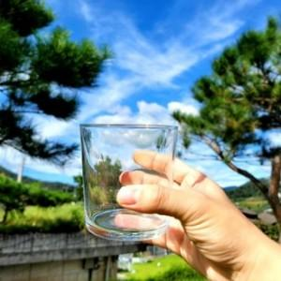 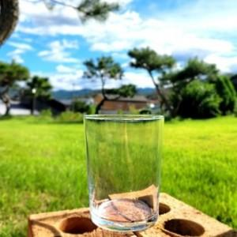 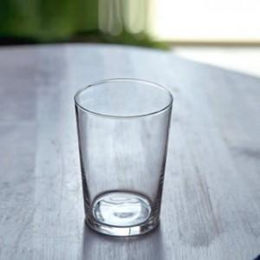

【상세/제작정보】 | <p style="text-align: center; " align="center">&nbsp;<span style="text-align: center;">스페인에서 제작된​ 기존 유리제품보다 5배 이상 강도가 좋은 제품입니다.</span></p><p style="text-align: center; " align="center">잘 깨지지 않는 특성으로 카페, 음식점 등 식음료 판매 전문 업소 또는 아이들이 있는 가정에서 사용하기가 좋은 제품입니다.</p><p style="text-align: center; " align="center">&nbsp;​&nbsp;</p><p style="text-align: center; ">인쇄도수와 수량에 따라 비용 상이합니다 -별도문의-&nbsp;</p>

【인쇄/포장옵션】 | 실크 / 에어캡포장

【공급단가】 | 수량 | 200~ | 500~ | 1,000~ | 3,000~ | 5,000~
*VAT별도 | 360ml | 3,300원 | 3,180원 | 3,060원 | 2,940원 | 2,860원
 | 400ml | 3,640원 | 3,510원 | 3,370원 | 3,240원 | 3,150원
 | 500ml | 3,710원 | 3,570원 | 3,430원 | 3,300원 | 3,210원

【상품 URL】 | https://www.synergygift.co.kr:443/src/goods_detail.php?gdno=25355

